Đề bài
Dữ liệu
Sumary
Nhận xét
Yêu cầu
1 | Tại sheet Dữ liệu hãy làm sạch dữ liệu
1.1. | Làm sạch khoảng trắng thừa tại cột Họ và tên, cột Trường
1.2. | Xóa dòng dữ liệu trống
1.3. | Xóa dữ liệu trùng lặp
1.4. | Tách dữ liệu từ cột Họ và tên vào cột Họ đệm và cột Tên tương ứng.
1.5. | Tạo Data Validation cho cột SAT, với giá trị tại cột này chỉ nằm trong khoảng từ 400 tới 1600 khoanh tròn màu đỏ các giá trị không hợp lệ. Hiển thị cảnh báo Warning với Title là "Vui lòng nhập lại", và Error message là "Nhập giá trị từ 400 tới 1600"
 | với dữ liệu sai nhập lại giá trị 450 cho các dữ liệu sai này.
2 | Sắp xếp dữ liệu tăng dần tại cột Tên, tăng dần tại cột Họ đệm, và giảm dần tại cột SAT.
3 | Tại sheet Dữ liệu. Định dạng dữ liệu kiểu Table với tên là DuLieuSAT cho vùng dữ liệu từ ô A2 tới ô giá trị cuối cùng của cột Thời gian đọc báo giờ/tuần.
4 | Tại sheet Dữ liệu, định dạng có điều kiện cho Top 10 với kiểu Red text.
5 | Sử dụng hàm:
5.1. | Tại sheet Dữ liệu, dùng hàm công thức cho tại ô "?" để tìm kiếm điểm SAT theo họ tên nhập vào trong ô B1.
5.2. | Tại sheet Summary, hãy thực hiện các yêu cầu sau:
 | Tính điểm trung bình SAT trung bình của thí sinh theo từng trường.
 | Đếm số lượng thí sinh theo từng trường.
 | Tính thời gian đọc báo trung bình theo từng trường.
6 | Tạo Pivot Table cho Bảng DuLieuSAT của sheet Dữ liệu trong sheet mới. Đặt tên sheet mới này là Pivot
 | Hãy tạo Pivot table có tên Pivot1 với yêu cầu thống kê số lượng thí sinh và tỉ lệ % sinh viên từng trường so với tổng số thí sinh. Định dạng các giá trị lấy hai số phần thập phân.
 | Copy Pivot 1 và dán bên cạnh đổi tên thành Pivot 2 đó sửa lại để thống kê điểm SAT trung bình theo từng trường và , thời gian đọc báo trung bình theo từng trường. Định dạng các giá trị lấy hai số phần thập phân.
 | Copy Pivot 1 và dán bên cạnh Pivot 2, đổi tên thành Pivot 3. Sau đó sửa lại để thống kê để thống kê điểm SAT trung bình theo từng Major và thời gian đọc báo trung bình theo từng Major.
 | Chèn slicer là Trường định dạng 3 cột dùng cho cả ba pivot, chèn slicer Major định dạng 1 cột dùng cho Pivot 3.
 | Đổi tên các trường trong Pivot cho phù hợp.
7 | Tạo Pivot Chart
 | Tại sheet Pivot, trên cơ sở 3 Pivot vừa với tạo hãy:
 | - Với dữ liệu Pivot 1, tạo Pivot chart kiểu Clustered Column-Line on Secondary Axis.
 | - Với dữ liệu Pivot 2, tạo Pivot chart kiểu Clustered Column-Line on Secondary Axis.
 | - Với dữ liệu Pivot 3, tạo Pivot chart kiểu Clustered Column-Line on Secondary Axis.
8 | Nhận xét
 | Hãy hoàn thành một số nhận xét về dữ liệu sau khi thống kê tại sheet Nhận xét.
9 | Định dạng dữ liệu tại các sheet cho đẹp mắt

Dữ liệu
Đề bài (Home)
Tìm kiếm điểm SAT theo họ tên |  | ?
Họ và tên | Họ đệm | Tên | Trường | Giới tính | Major | SAT | Average score (grade) | Chiều cao | Thời gian đọc báo giờ/tuần
Lê Vũ Anh |  |  | ĐHSP | Nam | Politics | 1263 | 67 | 61 | 5
Lương Minh Khang |  |  | Chu Văn An | Nam | Math | 1006 | 63 | 64 | 7
Lê Nhật Minh |  |  | HN-Amsterdam | Nam | Math | 1221 | 78 | 73 | 6
Lê minh Sơn |  |  | Lê Viết Thuật | Nam | Econ | 716 | 78 | 68 | 3
Nguyễn Trung Kiên |  |  | Chuyên KHTN | Nam | Econ | 701 | 65 | 71 | 6
Trịnh Hà Trang |  |  | Chuyên Lê Quý Đôn | Nữ | Econ | 786 | 69 | 67 | 5
Vũ Trường Giang |  |  | Chuyên KHTN | Nam | Politics | 577 | 96 | 70 | 5
Đoàn Hữu Minh |  |  | Chu Văn An | Nam | Politics | 842 | 87 | 62 | 5
Vũ Ngọc Minh |  |  | Chuyên Ngoại ngữ | Nữ | Math | 813 | 91 | 62 | 6

Vũ Đức Quân |  |  | Nguyễn Tất Thành | Nam | Math | 1041 | 71 | 66 | 5
Nguyễn Đức Sơn |  |  | Chu Văn An | Nam | Math | 787 | 82 | 67 | 3
Nguyễn Minh Trí |  |  | KH Giáo dục | Nam | Math | 513 | 79 | 59 | 5
Nguyễn Ngọc Phương Trinh |  |  | ĐHSP | Nữ | Politics | 637 | 79 | 63 | 4
Hoàng Duy Anh |  |  | Chuyên KHTN | Nam | Politics | 388 | 70 | 75 | 6
Phạm Thanh Tùng |  |  | Chuyên KHTN | Nam | Math | 1230 | 82 | 64 | 5
Nguyễn Việt Minh |  |  | Chuyên Lê Quý Đôn | Nam | Econ | 821 | 80 | 63 | 3
Trần Hoàng Lân |  |  | Chuyên Lê Quý Đôn | Nam | Math | 670 | 75 | 60 | 3
Nguyễn Vũ Tùng |  |  | Chuyên KHTN | Nam | Politics | 1248 | 95 | 59 | 4
Nguyễn Cẩm Ly |  |  | HN-Amsterdam | Nữ | Math | 1252 | 92 | 68 | 5
Nguyễn Thanh Thảo |  |  | Chuyên Ngoại ngữ | Nữ | Math | 923 | 95 | 63 | 7
Lương hiền Nga |  |  | HN-Amsterdam | Nữ | Econ | 1056 | 67 | 62 | 7

Nguyễn Văn Hải |  |  | Chuyên KHTN | Nữ | Econ | 872 | 82 | 73 | 4
Vũ Văn Ba |  |  | Chu Văn An | Nam | Politics | 767 | 89 | 68 | 6
Nguyễn Văn Tình |  |  | Chuyên Ngoại ngữ | Nam | Math | 643 | 79 | 65 | 6
Vũ Thị Lan |  |  | Nguyễn Tất Thành | Nữ | Politics | 919 | 88 | 64 | 4
Nguyễn thị Sen |  |  | Nguyễn Thái Học | Nữ | Math | 1450 | 96 | 71 | 4
Nguyễn Thị Lựu |  |  | Lý Tự Trọng | Male | Math | 1119 | 88 | 71 | 5
Hồng thị Mai |  |  | Nguyễn Thái Học | Nữ | Econ | 1309 | 64 | 68 | 6
Phạm Thị Nga |  |  | ĐHSP | Nữ | Politics | 1279 | 85 | 72 | 3
Nguyễn Văn Phúc |  |  | Lý Tự Trọng | Nam | Math | 907 | 79 | 74 | 3
Nguyễn thị Sen |  |  | Nguyễn Thái Học | Nữ | Econ | 1000 | 96 | 71 | 4
Hồng thị Mai |  |  | Nguyễn Thái Học | Nữ | Math | 1309 | 64 | 68 | 6
Hoàng Duy Anh |  |  | Chuyên KHTN | Nam | Politics | 1024 | 70 | 75 | 6

Dashboard tham khảo
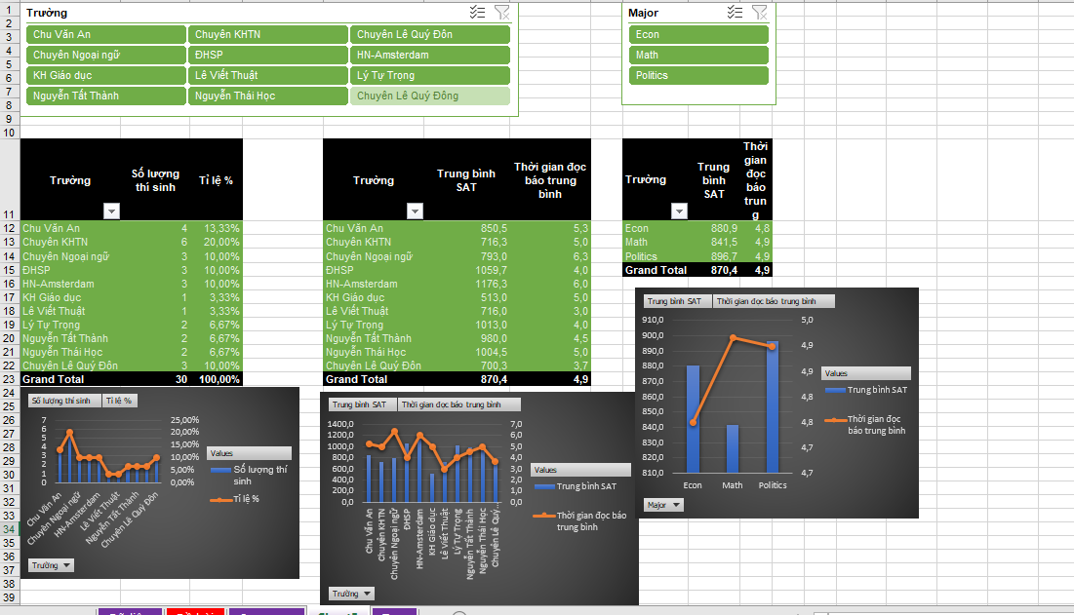
Đề bài (Home)

Summary
Đề bài (Home)
Yêu cầu thống kê
Trường | Số lượng thí sinh | Điểm SAT trung bình | Thời gian đọc báo trung bình
Chu Văn An
Chuyên KHTN
Chuyên Ngoại ngữ
ĐHSP
HN-Amsterdam
KH Giáo dục
Lê Viết Thuật
Lý Tự Trọng
Nguyễn Tất Thành
Nguyễn Thái Học
Chuyên Lê Quý Đôn

Nhận xét
Đề bài (Home)

Nhận xét, theo dữ liệu đã cho:
Hãy cho biết thông tin về trường học có điểm SAT trung bình cao nhất và thời gian đọc báo trung bình nhiều nhất.
Hãy cho biết thông tin về trường học có số lượng thí sinh thi SAT nhiều nhất.
Hãy cho biết thông tin về lĩnh vực Major có điểm SAT trung bình cao nhất và thời gian đọc báo trung bình nhiều nhất của thi sinh dự thi.
Nhận xét khác.

